Détails par Employeurs
Projet pilote
L'employeur doit renseigner tous les champs compris de D à L de la Liste Nominative avant de vous la renvoyer; ces informations étant en sa possession ou celle de son employé.
La liste nominative sera non valable si cette règle n'est pas respectée. La commune devra renvoyer la Liste Nominative à l'employeur pour faire compléter les champs manquants.
Attention !
En tant que commune vous copiez toutes les informations que vous ont communiqués les employeurs (de D à L).
Si un salaire a été touché sur une autre commune que la vôtre, c'est l'ACI qui vous le retranchera lors des corrections. La commune revendique ce que l'employeur lui a déclaré.
Ceci permettra de mieux identifier les éventuels doublons entre les communes.
LISTE NOMINATIVE Accord franco-suisse du 11 avril 1983 relatif à l'imposition des travailleurs frontaliers

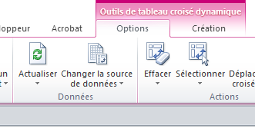
Commune | numéro OFS |  | Année | 2019
 | nom commune
2
Se positionner à la ligne suivante pour renouveler l'opération pour chaque employeur sans laisser de ligne vide entre les employeurs.
3
Pour obtenir le total de votre commune : Dans l'onglet "Revendication communale"
cliquer sur actualiser pour obtenir un total par employeur.

Selon les instructions 21.045
Chiffre 2, b
le lieu de travail du frontalier, lequel coïncide avec le siège de l'entreprise, sauf si ce collaborateur est rattaché à une succursale ou un établissement stable situé dans une autre commune. Dans ce cas, l'entreprise qui occupe des frontaliers tant à son siège qu'à son établissement stable, doit établir une liste nominative à l'intention de chacune des communes intéressées.
A titre exceptionnel si l'employeur ou la caisse devait déroger à ce principe , il doit indiquer dans la colonne "Remarque" le nom de la commune concernée.
Détails par employeurs de la commune
 |  |  |  |  |  |  |  | Salaire versé
Entreprise | numéro | Numéro AVS 000.0000.0000.00 13 chiffres sans points ou 16 positions avec points | Nom | Prénom | Date de naissance jj.mm.aaaa | Numéro Postal Français | Commune de domicile | du | au | ch. 8 du certificat de salaire Salaire brut total | Année concernée pour revendication | Remarque Pour les agences de placement indiquer dans cette colonne le nom de la commune où l'employé a touché son salaire (seulement si différent de la commune en E5). Même procédure à respecter pour les entreprises dont l'employé travaille sur plusieurs sites. Pour les caisses de compensation : utiliser cette colonne remarque pour indiquer le nom de votre caisse.
...

Revendication communale
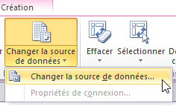
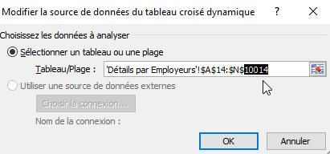
Projet pilote
Pour mettre à jour :
1) être positionné en C11
2) onglet "Options"
3) Actualiser
Pour une meilleure mise en page :
- dans le filtre "numéro" on peut décocher les "vides" et demander un tri alphabétique dans "Entreprises" si on le désire
DEMANDE DE COMPENSATION FINANCIERE Accord franco-suisse du 11 avril 1983 relatif à l'imposition des travailleurs frontaliers

Commune | numéro OFS
 | nom commune
Le tableau croisé est prévu pour additionner :
10'014 lignes
Si dans l'onglet "Détails par Employeur" vous avez plus de lignes utilisées
vous devez adapter le tableau croisé en cliquant sur Options / "Changer la source de données"
et en indiquant le nombre réel de lignes à utiliser (correspond à la dernière ligne de "Détails par Employeurs"
 |  |  | Année
Nombre d'entreprises | 0 |  | 2019

numéro | Entreprise | Nb frontaliers | Somme de ch. 8 du certificat de salaire
(vide) | (vide)
Total général

